상품제안서
송월 뉴컬러무지타올 | 상품코드: F19236

 |  |  |  |  |  |  | 02-412-0044 | www.easy1.co.kr
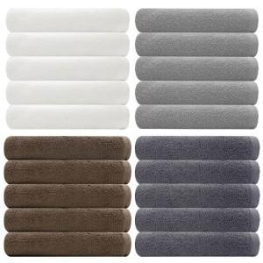

【상세/제작정보】 | <p><span style="font-size: 11pt;"><strong><br></strong></span></p>

【인쇄/포장옵션】 | 실크, 자수 / 포장지포장

【공급단가】 | 수량 | 200~ | 500~ | 1,000~ | 3,000~ | 5,000~
*VAT별도 | 단가 | 3,380원 | 3,330원 | 3,250원 | 3,170원 | 3,110원

【상품 URL】 | https://dev.easy1.co.kr:443/src/goods_detail.php?gdno=19236

